Hoja2
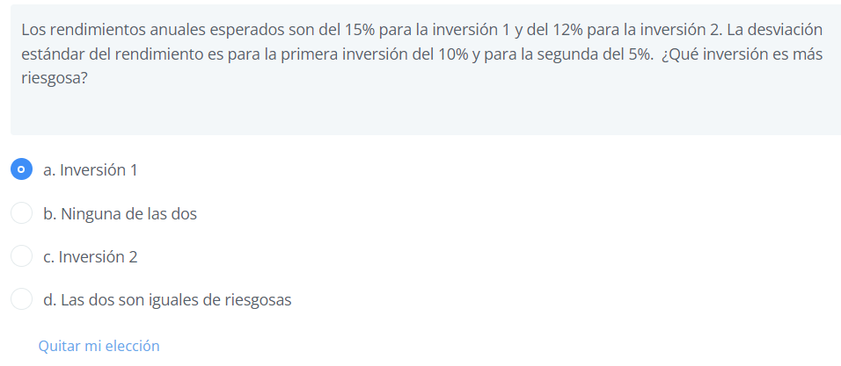
Inversión 1
k | 15%
desviación estándar | 10% | 66.67%

Inversión 2
k | 12%
desviación estándar | 5% | 42%

Hoja3
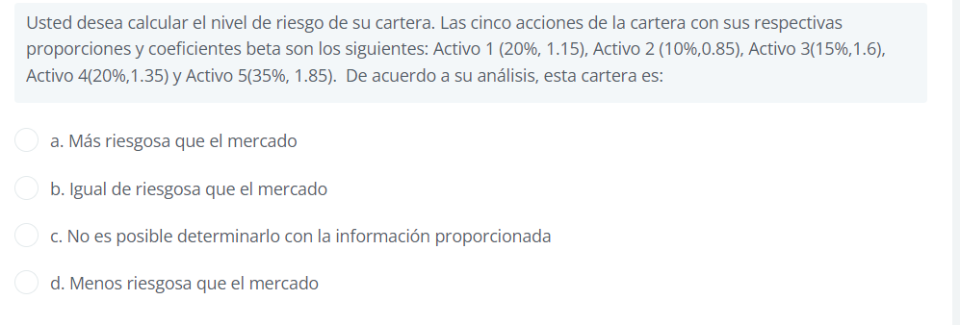

Activo | Coeficiente Beta | Proporción Cartera X
1 | 1.15 | 20%
2 | 0.85 | 10%
3 | 1.6 | 15%
4 | 1.35 | 20%
5 | 1.85 | 35%

Beta de Cartera = |  | 1.47 | tiene un nivel de riesgo mayor que el promedio del mercado (B>1).
 |  | 0.14725

Hoja4
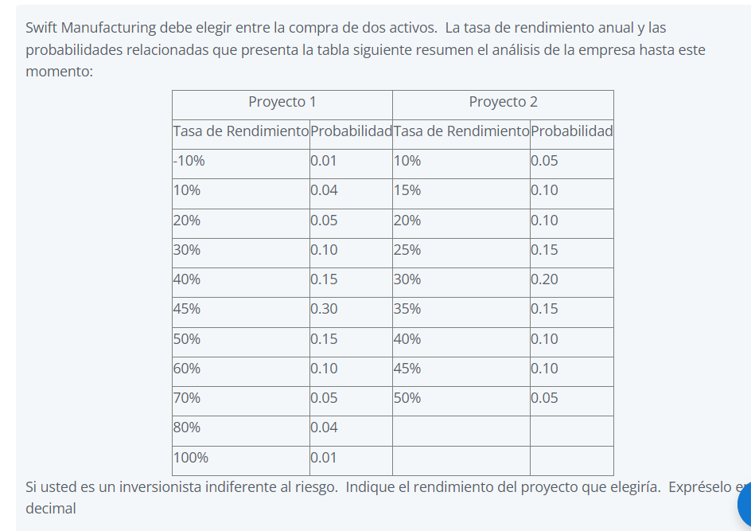
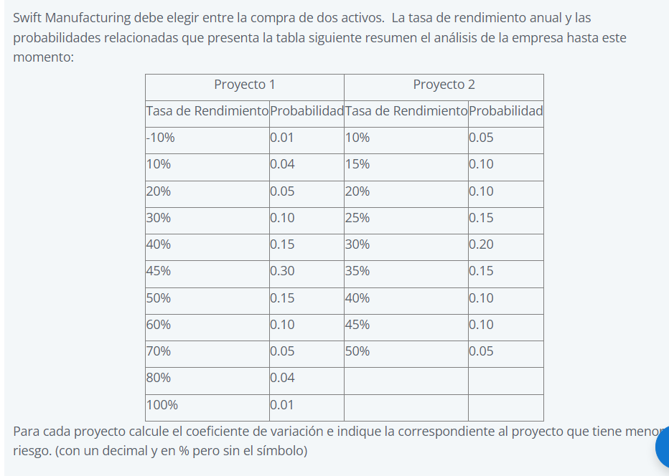

$$σ= \sqrt{\sum{{(ki−\overline{k})}^{2}∗pi}}$$
Proyecto 1 |  |  | Proyecto 2
Tasa de Rendimiento | Probabilidad | Varianza | Tasa de Rendimiento | Probabilidad | Varianza
-10% | 0.01 | 0.003025 | 10% | 0.05 | 0.002
10% | 0.04 | 0.0049 | 15% | 0.1 | 0.00225
20% | 0.05 | 0.003125 | 20% | 0.1 | 0.001
30% | 0.1 | 0.00225 | 25% | 0.15 | 0.000375
40% | 0.15 | 0.000375 | 30% | 0.2 | 6.162975822E-34
$$CV= \frac{σ}{\overline{k}}$$
45% | 0.3 | 9.2444637331E-34 | 35% | 0.15 | 0.000375
50% | 0.15 | 0.000375 | 40% | 0.1 | 0.001
60% | 0.1 | 0.00225 | 45% | 0.1 | 0.00225
70% | 0.05 | 0.003125 | 50% | 0.05 | 0.002
80% | 0.04 | 0.0049 |  |  | 0
100% | 0.01 | 0.003025 |  |  | 0
 |  | 0.02735 |  |  | 0.01125

Proyecto 1 |  |  | Proyecto 2
K prom = | 45.0% |  | K prom = | 30.0%
Varianza = | 16.5% |  | Varianza = | 10.6%

 | 36.8% |  |  | 35.4%

Hoja6
$k=K_{RF}+β(K_{M}−K_{RF}$)

K RF = | 9%
K M = | 13%
beta = | 1.30

K = | 14.20% | 14.200%

